상품제안서
나빌레라 6치 한지 고급1단 자개보석함 | 상품코드: S41693

 |  |  |  |  |  |  | 02-713-8555 | www.synergygift.co.kr
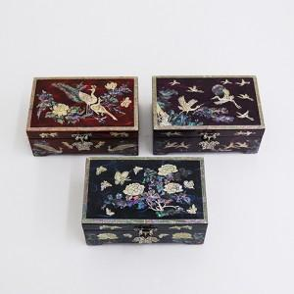

【상세/제작정보】 | <p><span style="font-size: 14pt;">※ 100개 미만 발주 진행시 포장비 350원(VAT별도) 발생 됩니다.</span></p><p>&nbsp;</p><p><span style="font-size: 14pt;">※ 기본수량 미만 발주 진행시 별도 문의 바랍니다.</span></p>

【인쇄/포장옵션】 | 실크 / 포장지포장

【공급단가】 | 수량 | 20~ | 50~ | 100~ | 300~ | 500~
*VAT별도 | 송학 | 48,750원 | 47,970원 | 46,800원 | 45,630원 | 44,850원
 | 공작 | 48,750원 | 47,970원 | 46,800원 | 45,630원 | 44,850원
 | 목단 | 48,750원 | 47,970원 | 46,800원 | 45,630원 | 44,850원

【상품 URL】 | https://www.synergygift.co.kr:443/src/goods_detail.php?gdno=41693

